瑞龙
胸痛中心屋面LED制安报价表
序号 | 项目类型 | 材质 | 数量 | 单位 | 单价 | 金额 | 备注
1 | 外露发光字 | 字体：方正大黑；不锈钢材，烤红色漆，面装白色光LED灯。文字不锈钢材，烤暗红色，装白色光LED，用3#.4#.5#角铁做支撑架 | 7.18 | 平方
2 | 钢结构 |  | 1.00 | 项
3 | 变压器 |  | 1.00 | 个
4 | 定时器开关 |  | 1.00 | 个
5 | 安装人工费 | 含吊车 人工费 | 1.00 | 项
合计：
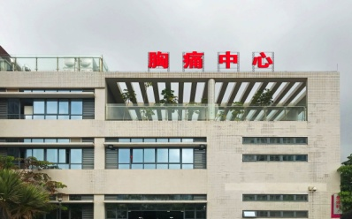 .
注： 1、人工费包含字体设计、排孔、插灯、接线、焊接工作费用和其它耗材费用； 2、报价含税费。

